swordPositioning
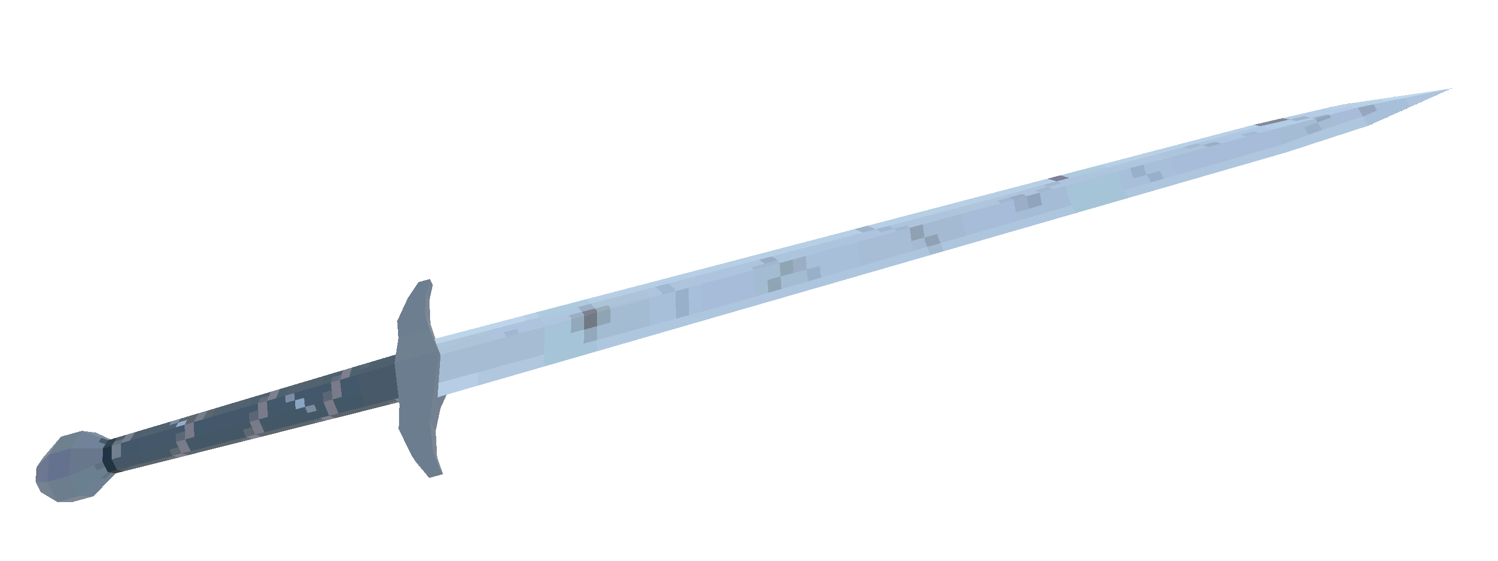

2.

3.

1.

slashingMode
2.

1.
3.

tunneling
Frame N

Frame N+1

fixerDefinitions
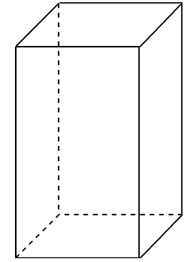
Špička hostujícího meče

Výška

Konec hostujícího meče

Hloubka

